OP1
10th floor, 194 Golden Building, 473 Dien Bien Phu Street, Ward 25, Binh Thanh District, Ho Chi Minh City
clubpiaf.vn | fistore.vn | blackrouge.vn
Service Consultant - Ms DINH LE THANH
M: +84 931 459 095 | E: dinhthanh@dmnc.vn

THÔNG TIN KHÁCH HÀNG
Tên công ty | BANOBAGI
Người phụ trách | Ms Phương
ĐTDĐ
Email

BẢNG BÁO GIÁ OPTION 1
Hạng mục triển khai |  | Nội dung triển khai | Unit | Số lượng | Chi phí dự kiến (VND) | Chi tiết

1. LẬP KẾ HOẠCH |  | Lập kế hoạch marketing | Gói | 1 | 3,000,000 | Lập kế hoạch marketing
2. TRY FREE |  | Trải nghiệm TRY FREE | Lần | 1 |  | Triển khai dịch vụ TRY FREE tại Việt Nam
 |  | Đóng gói & gửi sản phẩm | Gói | 1 |  | Đóng gói và gửi sản phẩm trải nghiệm
 |  | Sáng tạo, sản xuất nội dung và hình ảnh | Gói | 1 |  | - Đăng bài nhắc nhở về việc sắp mở đăng ký trải nghiệm TRY FREE - Đăng bài TRY FREE lên app
 |  | - Bài remind trên FB Page | Lần | 1 |  | https://www.facebook.com/clubpiaf.vn/posts/1110871909431691
 |  | - Bài TRY FREE trên app | Gói | 1 |  | 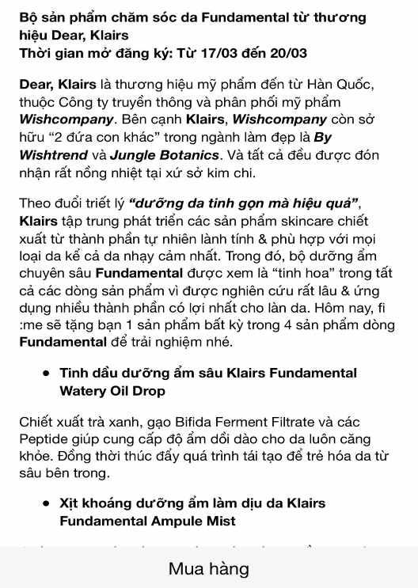 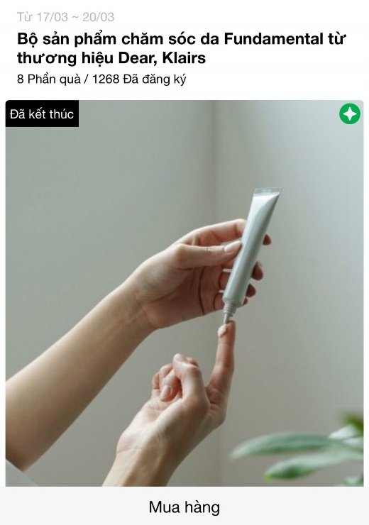
3. MINIGAME/ CAMPAIGN |  | Minigame trên Fanpage để đẩy piers về trang mua hàng của nhãn hàng - Nội dung + Thiết kế (Thông báo, Nhắc nhở, Kết quả) - Chọn người thắng giải - Thông báo và gửi quà tới người thắng giải | Gói | 1 | 4,500,000 | https://www.facebook.com/clubpiaf.vn/posts/1214935202358694
 |  | Gói digital cơ bản

 |  |  | TOTAL |  | 7,500,000
 |  |  | SERVICE FEE (5%) |  | 7,875,000
 |  |  | DISCOUNT 15% |  | 6,693,750
 |  |  | VAT |  | 669,375
 |  |  | TOTAL |  | 7,363,125

